시트1
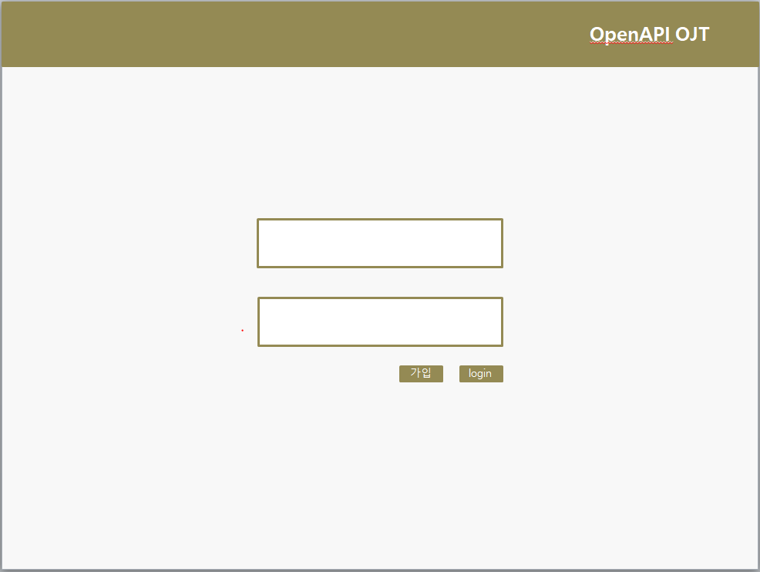
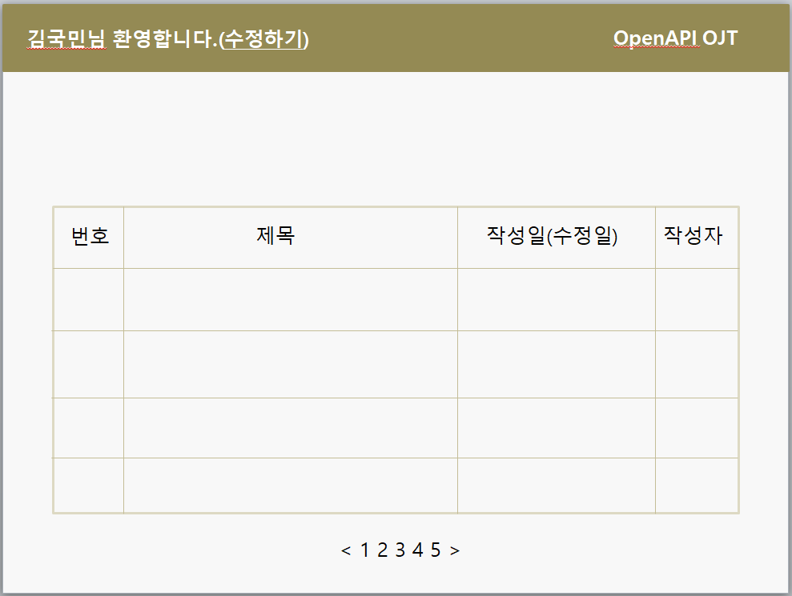
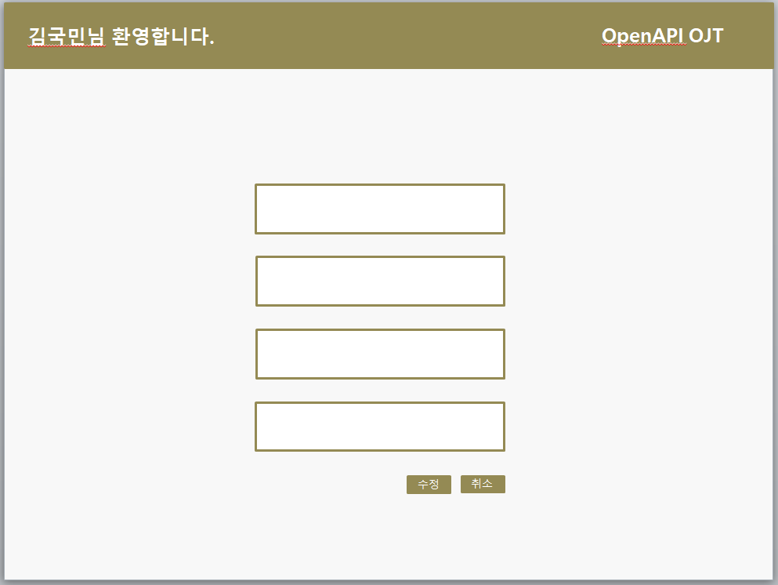
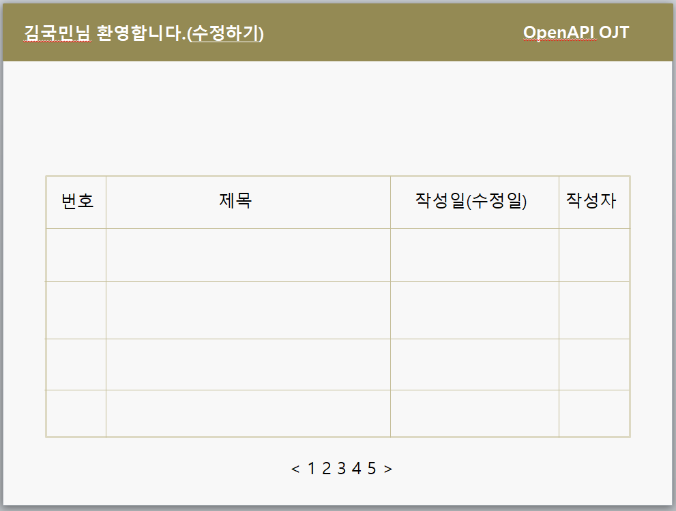
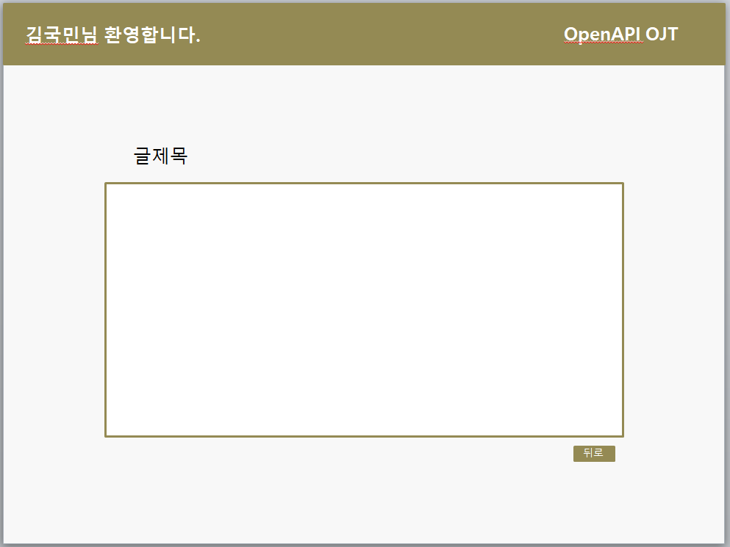
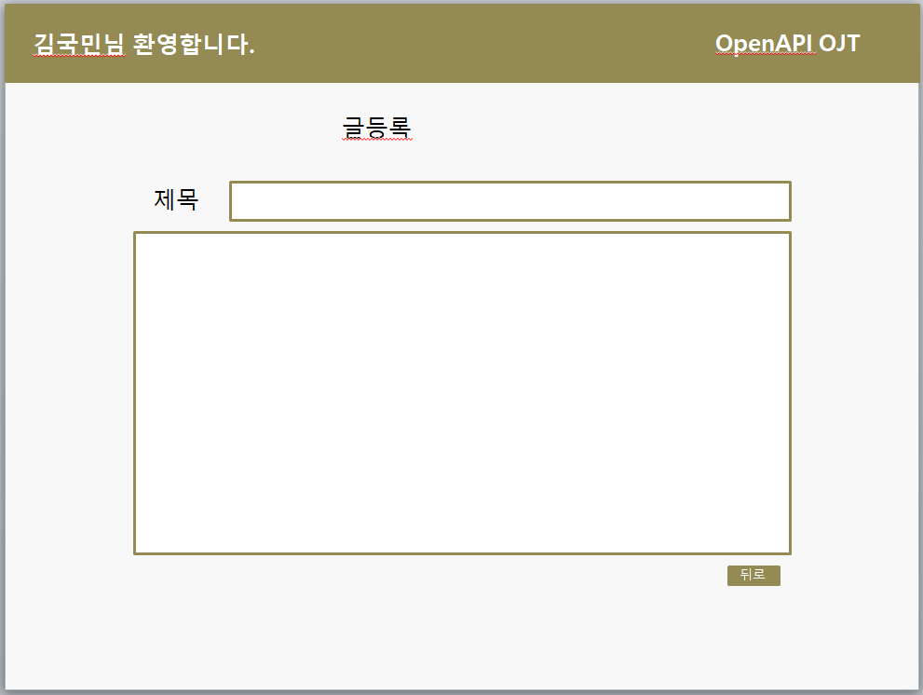
구분 | 서비스(메뉴) | 기능 ID | 필요 기능 | 기능 설명 | 비고 | 우선순위

공통 | 회원가입 | case01 | 회원가입 | [아이디]를 기준으로 [비밀번호],[이름], [성별], [나이],[전화번호],[계열사]을 등록한다. |  | 1

 | 로그인 | case02 | 로그인 | [아이디]를 기준으로 사용자의 정보를 조회하여 사용자를 인증한다. |  | 1

 | 마이페이지 | case03 | 프로필 사진 등록/수정 | 이미지 파일을 입력받아 [사진] 을 등록/수정한다. |  | 2

 |  | case04 | 프로필 수정 | 입력받은 내용으로 사용자의 [이름], [닉네임], [소개글],[전화번호],[성별],[나이],[계열사] 을 수정 한다. |  | 1

 |  | case05 | 나의 게시글 수 조회 | 자신이 작성한 게시물의 수를 조회한다. |  | 1

 |  | case06 | 나의 게시글 조회 | 자신이 작성한 게시물의 [제목], [내용], [사진](미정) 을 조회한다. |  | 1

 |  | case07 | 나의 덧글 조회 | 자신이 작성한 덧글 목록을 조회한다. |  | 1

 | 게시판 | case08 | 게시글 목록 조회 | 로그인 후 계열사의 권한 및 사용자의 권한에 맞는 게시글의 목록을 조회한다. |  | 1

 |  | case09 | 게시글 등록 | [제목] 및 [내용], [사진](미정)을 등록할 수 있는 게시글을 등록한다. |  | 1 (사진은 2)

 |  | case10 | 게시글 수정 | 글을 작성한 사용자 혹은 사용자보다 높은 권한을 가진자가 해당 글의 [제목], [내용], [사진](미정) 을 수정할 수 있도록 한다. |  | 1

 |  | case11 | 게시글 삭제 | 글을 작성한 사용자, 또는 사용자보다 높은 권한을 가진자가 해당 글을 삭제할 수 있도록 한다. |  | 1

 |  | case12 | 게시판 덧글 | 게시글마다 덧글을 등록한다. |  | 1

운영자 | 사용자 관리 | case13 | 사용자 차단 | 계열사의 권한을 넘어서 [사용자],[관리자] 권한을 가진 사람의 기능을 차단할 수 있다.

 |  | case14 | 사용자 권한 수정 | 각 사용자의 권한을 [사용자],[관리자],[운영자] 권한으로 수정할 수 있다. |  | 1

 | 계열사 관리 | case15 | 사용자 인증 및 권한에 따른 화면 접근제어 | Spring Scurity를 통해 사용자의 인증 및 권한에 따라 페이지의 접근을 제어한다. |  | 1

 |  | case16 | 계열사 조회 | 전체 계열사를 조회한다. |  | 1

 |  | case17 | 계열사 이름 수정 | 계열사의 이름을 수정한다. |  | 1

 |  | case18 | 계열사 화면 수정 | 계열사에 운영자가 수정한 화면만 출력되도록 해야한다. |  | 1

 |  | case19 | 계열사 권한 수정 | 계열사의 권한을 수정한다. |  | 1

운영자 및 관리자 | 사용자 관리 | case20 | 사용자 조회 | 전체 사용자를 조회한다. |  | 1

 |  | case21 | 사용자 검색 및 정렬 | 전체 사용자중 사용자 및 그룹 이름, 권한 레벨 등으로 조회 및 정렬이 가능하도록 한다. |  | 2

 |  | case22 | 사용자 차단 | 계열사의 권한을 넘어서 [사용자] 권한을 가진 사람의 기능을 차단할 수 있다. |  | 2

 |  |  |  | 사용자<관리자<운영자 | 권한
 |  |  |  | 은,증,손,카,생,캐,저,데 | 그룹
 |  |  |  | 아래 화면은 ppt로 구현한 demo입니다.

